2019、35冊表示用
 | セカンドブック・リスト |  | 2019年度町内小学校1年生学級文庫配備
 | 書 名 |  | 著者名 | 出版社
1 | 王さまと九人のきょうだい |  | 君島久子 訳 赤羽末吉 絵 | 岩波書店
2 | おかえし |  | 村山桂子 作 織茂恭子 絵 | 福音館書店
3 | おしいれのぼうけん |  | 古田足日・田端誠一 作 | 童心社
4 | おしゃべりなたまごやき |  | 寺村輝夫 作 長新太 画 | 福音館書店
5 | かいじゅうたちのいるところ | 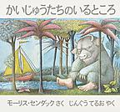 | モーリス・センダック 作 神宮輝夫 訳 | 冨山房
6 | かさじぞう |  | 瀬田貞二 再話 赤羽末吉 画 | 福音館書店
7 | きつねのホイティ |  | シビル・ウェッタシンハ 作 まつおかきょうこ 訳 | 福音館書店
8 | こうさぎましろのお話 | 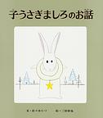 | 佐々木たづ 作 三好碩也 絵 | ポプラ社
9 | こすずめのぼうけん | 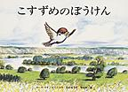 | ルース・エインズワース 作 石井桃子 訳 堀内誠一 絵 | 福音館書店
10 | こんとあき |  | 林明子 作 | 福音館書店
11 | 三びきのやぎのがらがらどん |  | マーシャ・ブラウン 絵 瀬田貞二 訳 | 福音館書店
12 | ３びきのくま |  | Ｌ・Ｎ・トルストイ 作 バスネツォフ 絵 | 福音館書店
13 | しずくのぼうけん | 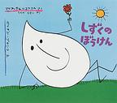 | マリア・テルリコフスカ 作 ホフダン・ブテンコ 絵 | 福音館書店
14 | すてきな三にんぐみ |  | トミー・アンゲラー 作 いまえよしとも 訳 | 偕成社
15 | そらいろのたね | 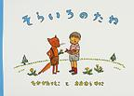 | なかがわりえこ 作 おおむらゆりこ 絵 | 福音館書店
16 | だいくとおにろく | 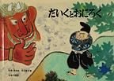 | 松居直 再話 赤羽末吉 絵 | 福音館書店
17 | だるまちゃんとてんぐちゃん | 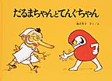 | 加古里子 作・絵 | 福音館書店
18 | ちいさいおうち | 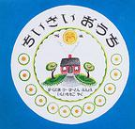 | バージニア・リー・バートン 文・絵 | 岩波書店
19 | としょかんライオン | 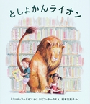 | ミシェル・ヌードセン 作 ケビン・ホークス 絵 福本友美子 訳 | 岩崎書店
20 | ねえ、どれがいい？ | 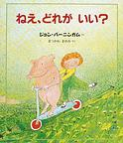 | ジョン・バーニンガム 作 松川 真弓 訳 | 評論社
21 | はなのすきなうし |  | マンロー・リーフ 作 ロバート・ローソン 絵 光吉夏弥 訳 | 岩波書店
22 | びゅんびゅんごまがまわったら | 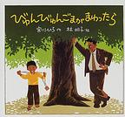 | 宮川ひろ 作 林明子 絵 | 童心社
23 | ロバのシルベスターとまほうの小石 |  | ウィリアム・スタイグ 作 瀬田貞二 訳 | 評論社
24 | あおい目のこねこ |  | エゴン・マチーセン 作 | 福音館書店
25 | エルマーのぼうけん |  | ルース・スタイルス・ガネット 作 ルース・クリスマン・ガネット 絵 | 福音館書店
26 | 車のいろは空のいろ 白いぼうし |  | あまんきみこ 作 北田卓史 絵 | ポプラ社
27 | ごきげんなすてご |  | いとうひろし 作 | 徳間書店
28 | たんたのたんけん |  | 中川李枝子 作 山脇百合子 画 | 学研
29 | 土の中からでてきたよ |  | 小川忠博 写真・文 安孫子昭二 監修 | 平凡社
30 | 鳥の巣の本 |  | 鈴木まもる 作 | 岩崎書店
31 | なぞなぞのすきな女の子 |  | 松岡享子 作 大社玲子 画 | 学研
32 | 番ねずみのヤカちゃん |  | リチャード・ウィルバー 作 松岡享子 訳 大社玲子 絵 | 福音館書店
33 | ふたりはともだち |  | アーノルド・ローベル 作 | 文化出版局
34 | ぼく、だんごむし | 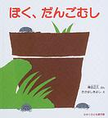 | 得田之久 作 たかはしきよえ 絵 | 福音館書店
35 | みどりいろのたね |  | たかどうのほうこ 作 太田大八 絵 | 福音館書店

